Invoice
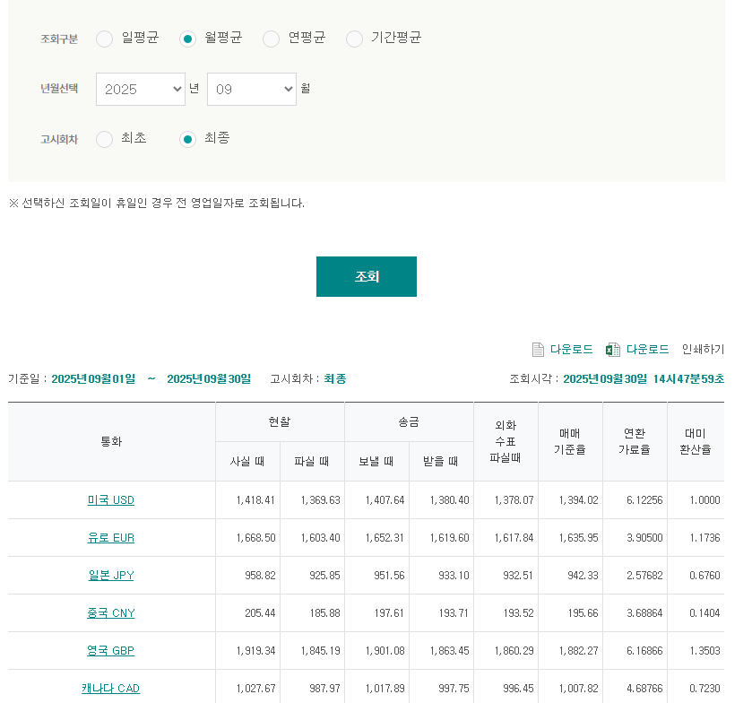
NEW WAVE / 2025.09

TO | NEW WAVE |  |  | FROM | LX PANTOS

DESC. |  | Quantity | Weight |  | Rate | TOTAL
JP (New Wave_epost) |  |  |  |  |  | ¥1,110,898
JP (New Wave_JP2501) |  | 일본법인 계약건 (본사 별도 청구 이슈 없음) * Only 3구간 비용 법인 청구
우체국송장 발송 비용
우체국송장 세금
TOTAL(JPY) |  |  |  |  |  | ¥1,110,898

MDM | 1210477

